Sheet1
打开地图编辑工具，输入地图编号，点击“编辑寻路工具”（没反应的点击多一次），就可以看见地图

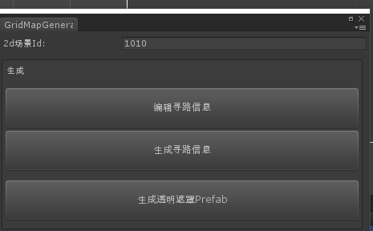

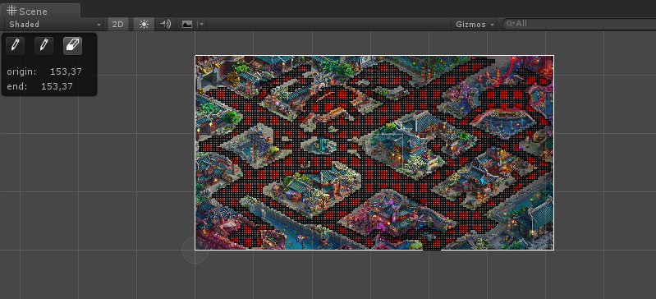
点击GridMapBrushTool,右边选择保存，然后再点击编辑，地图阻挡进入可编辑状态，如最右图

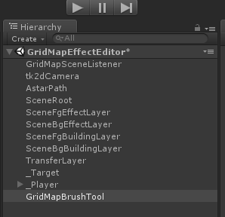

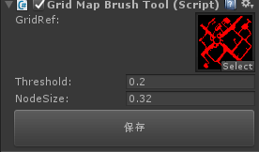

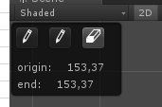

编辑状态左上角有3个按钮，

第一个按钮编辑可走区域，第二个按钮编辑可飞行区域，第三个按钮刷回不可行走区域

刷新完成后点击保存按钮，可以看到图片修改

图片修改的只是一个存档数据，点击生成寻路数据可以生成客户端数据和服务端数据

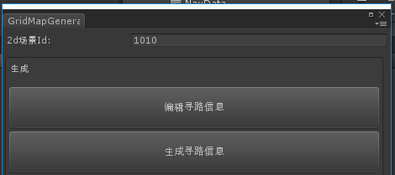

提交svn会有3个数据

提交完以上资源，还需要提交到服务端目录让服务端同步，svn路径是http://svn.cilugame.com/H7/server/trunk/cs_common/data/map

需要复制ServerNavData目录下对应数据过来并且提交，通知服务端

